Sheet1
1. 入試に編入中学3年を選択する。
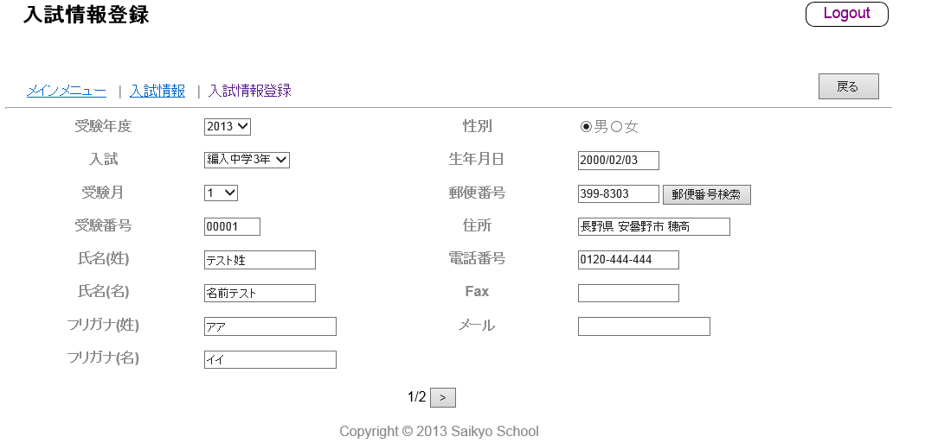

2. 登録ボタンを押す。
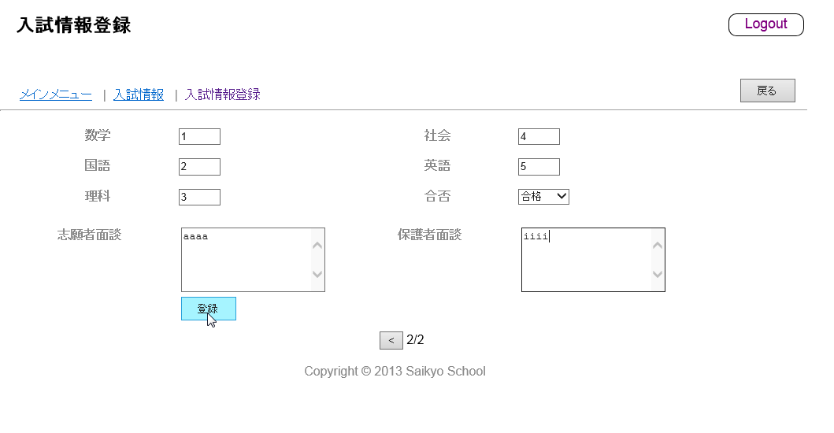

3. 異常終了する。
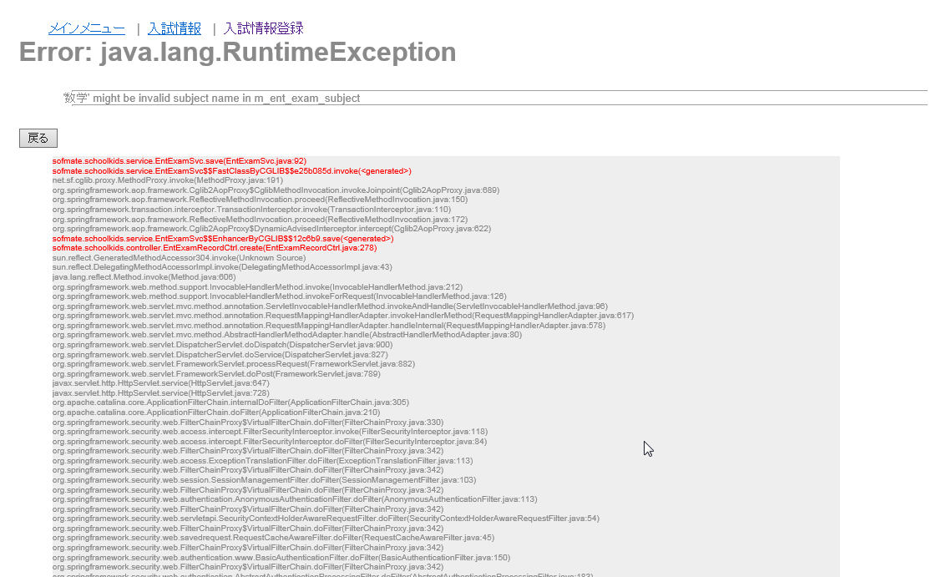

サーバーログ

